몬스터 상세 설정
 | 몬스터 상세 설정

이름 | 장승나무 | 배치 위치 | 성심 캠프장 | 참고 이미지

종족 | 영혼 | 역할 | 일반

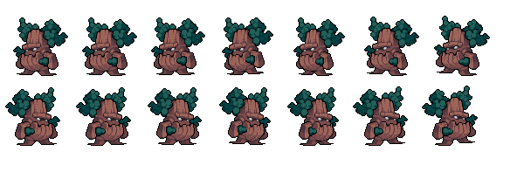
공격 컨셉 | 일반 공격

스킬 컨셉 | 스킬 없음

몬스터 배경 설정 | 마계에서 악령 몬스터로 존재했었지만, 지구로 넘어오고 나서 사람들이 장승나무에 대고 기도를 하며 소원을 비는 것을 보며 장승에 기생하기 시작했다. 그의 본질은 장승이 아닌, 악한 악령이다.

기획의도 | 성심 캠프장의 가장 기본적인 몬스터를 생각했을 때 해당 몬스터를 생각하면 될 것 같다. 몬스터의 강함을 생각한다면 (1~5)중 1의 정도라고 생각한다.

